画面詳細 (登録)
役職登録画面

初期表示 |  |  |  |  | 役職名入力後表示 |  |  |  |  |  |  |  |  |  | 「登録」ボタン押下後確認ダイアログ
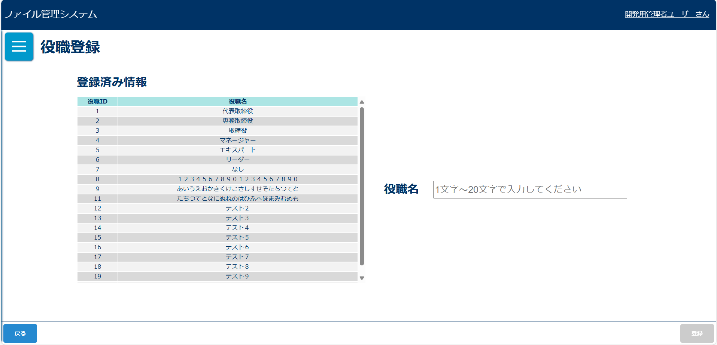
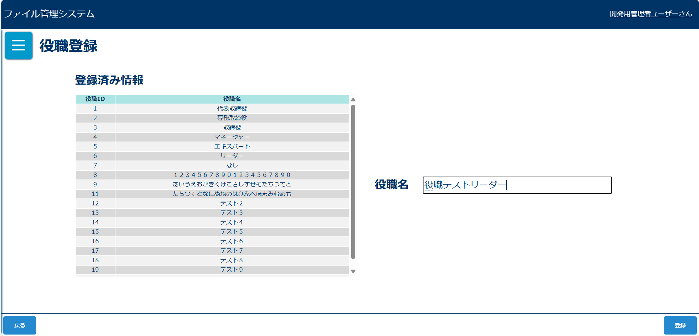
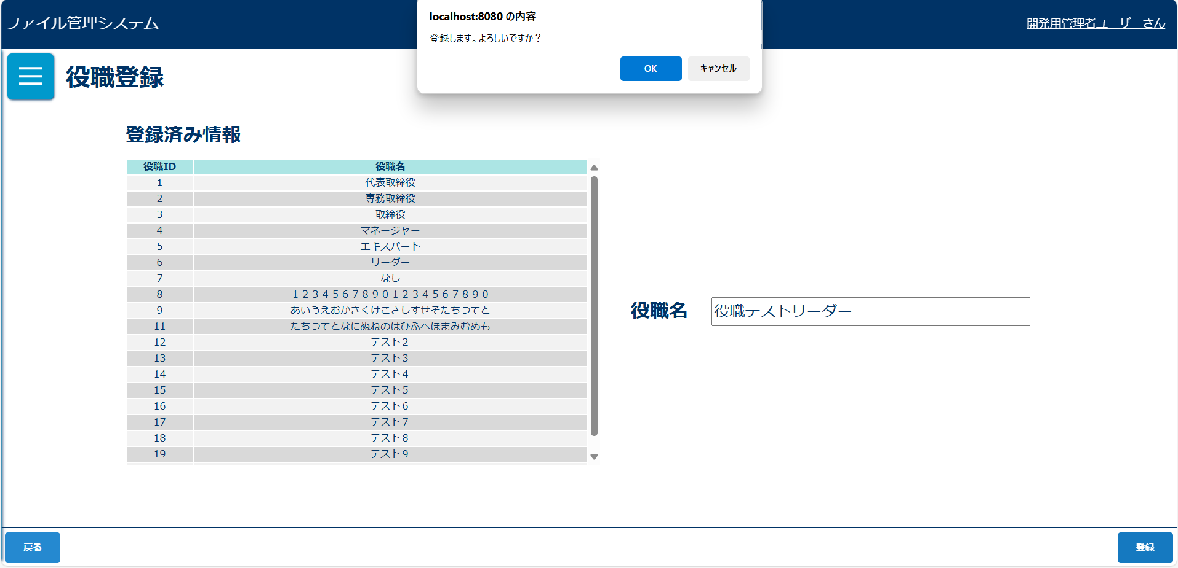

入力チェックエラーダイアログ |  |  |  |  | 入力チェックエラーダイアログ |  |  |  |  |  |  |  |  |  | 登録完了メッセージ
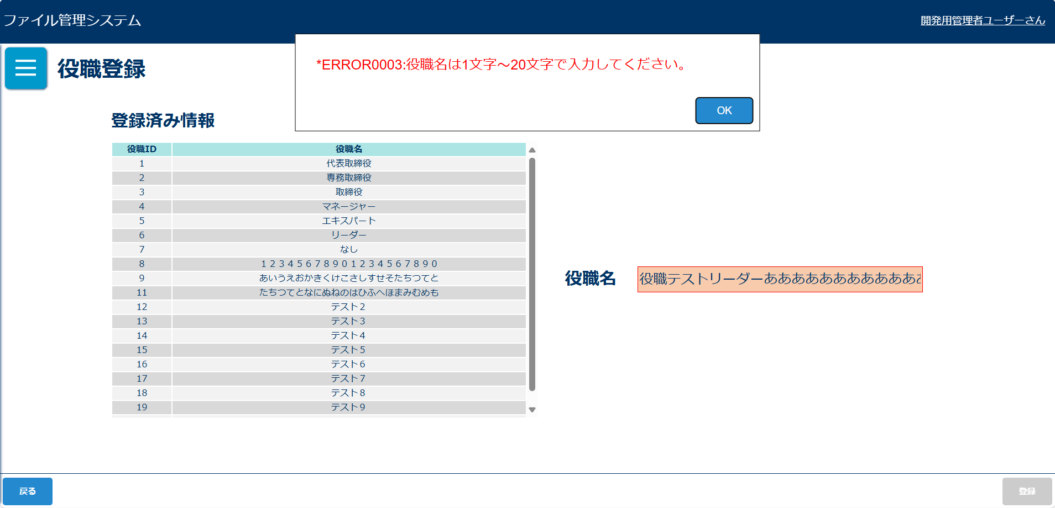
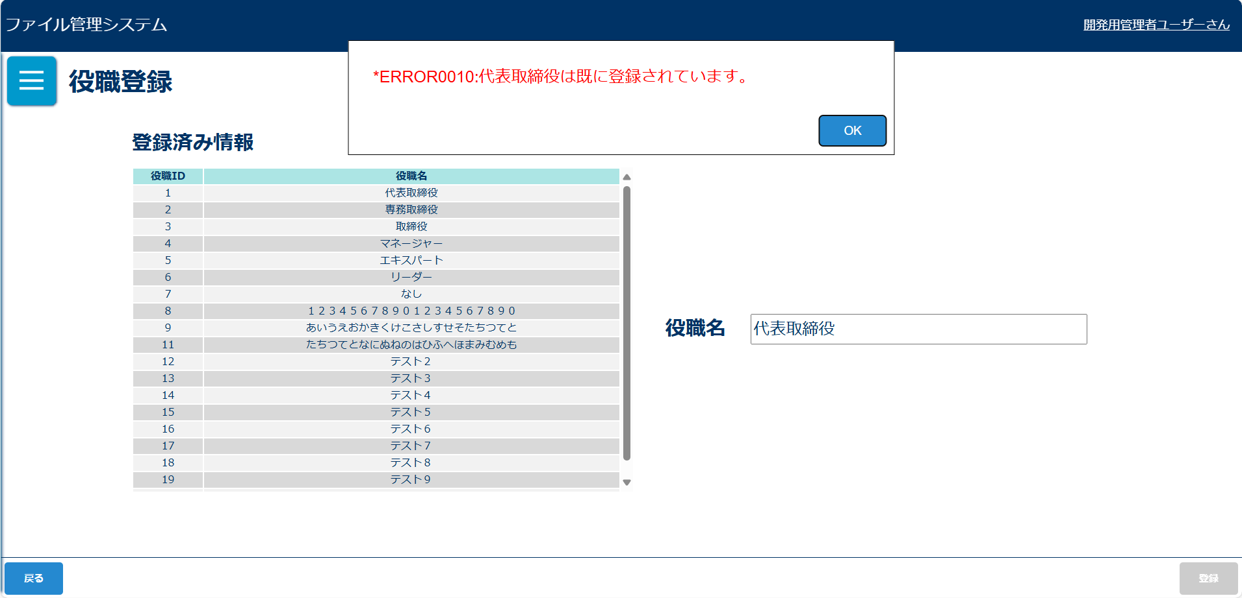
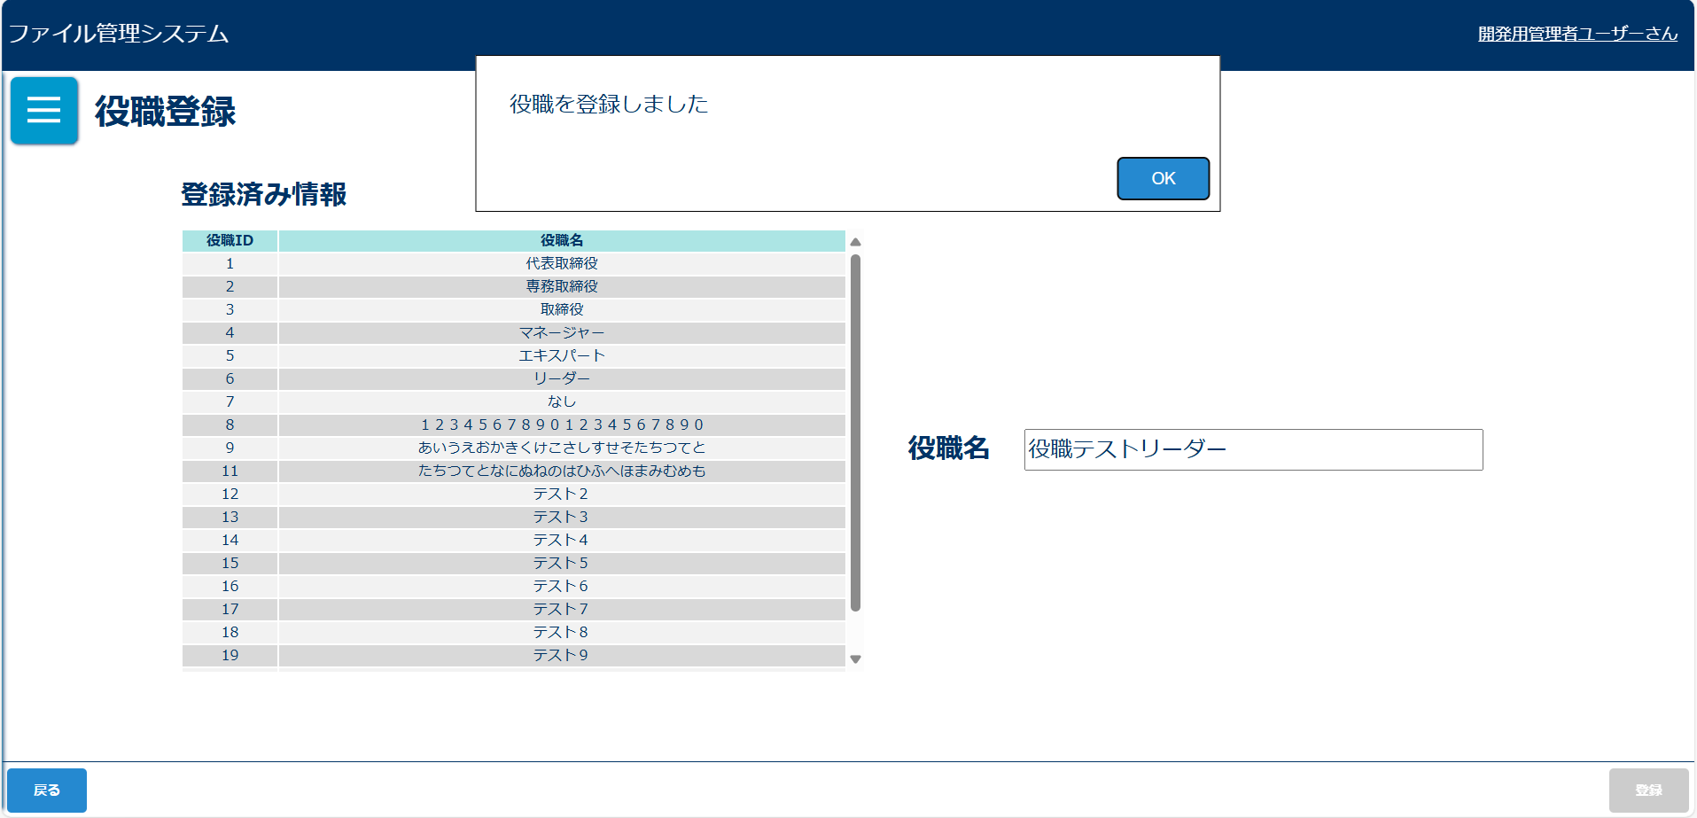

画面表示項目
No | 項目名 | データ |  |  |  | 有効 | 権限 |  | 部品 | 有桁 | 表桁 | データ型 | 文字種 | フォーマット |  | 備考
 |  | テーブル名 | フィールド名 |  |  |  | 管 | 一
1 | タイトル |  |  |  |  | 〇 | 〇 |  |  |  |  |  |  |  |  | 「所属登録」と表示 | ボタン | 文字列 | 全角
初期表示 |  |  |  |  |  |  |  |  |  |  |  |  |  |  |  |  | テキストボックス | 数値 | 半角
2 | 役職ID | m_post | post_id |  |  | × | 〇 |  |  |  |  |  |  |  |  |  | ラジオボタン |  | 混在
3 | 役職名 | m_post | post_name |  |  | × | 〇 |  |  |  |  |  |  |  |  |  | チェックボックス
4 | 役職名 |  |  |  |  | 〇 | 〇 |  | テキストボックス | 20 | 10 | 文字型 | 混在
5 | 戻る |  |  |  |  | 〇 | 〇 |  | ボタン
6 | 登録 |  |  |  |  | △ | 〇 |  | ボタン
「登録」ボタン押下後確認ダイアログ |  |  |  |  |  |  |  |  |  |  |  |  |  |  |  |  | ラベル
7 | メッセージ |  |  |  |  | × | 〇 |  |  |  |  |  |  |  |  | 「登録します。よろしいですか？」と表示 | リストボックス
8 | OK |  |  |  |  | 〇 | 〇 |  | ボタン |  |  |  |  |  |  |  | ラベルアンカー
9 | キャンセル |  |  |  |  | 〇 | 〇 |  | ボタン |  |  |  |  |  |  |  | タブ
登録完了メッセージ
10 | 役職を登録しました。 |  |  |  |  | × | 〇

入力パラメータ
No | 項目名 | 物理名 |  | コントロール | 送信方法 |  |  | 備考

「登録」ボタン押下
1 | 役職ID | m_post |  | hidden | POST
2 | 役職名 | m_post |  |  | POST

画面詳細(更新)
役職更新画面

初期表示 |  |  |  |  | 排他ロックがかかっているときのダイアログ |  |  |  |  |  |  |  |  |  | 「更新」ボタン押下後確認ダイアログ
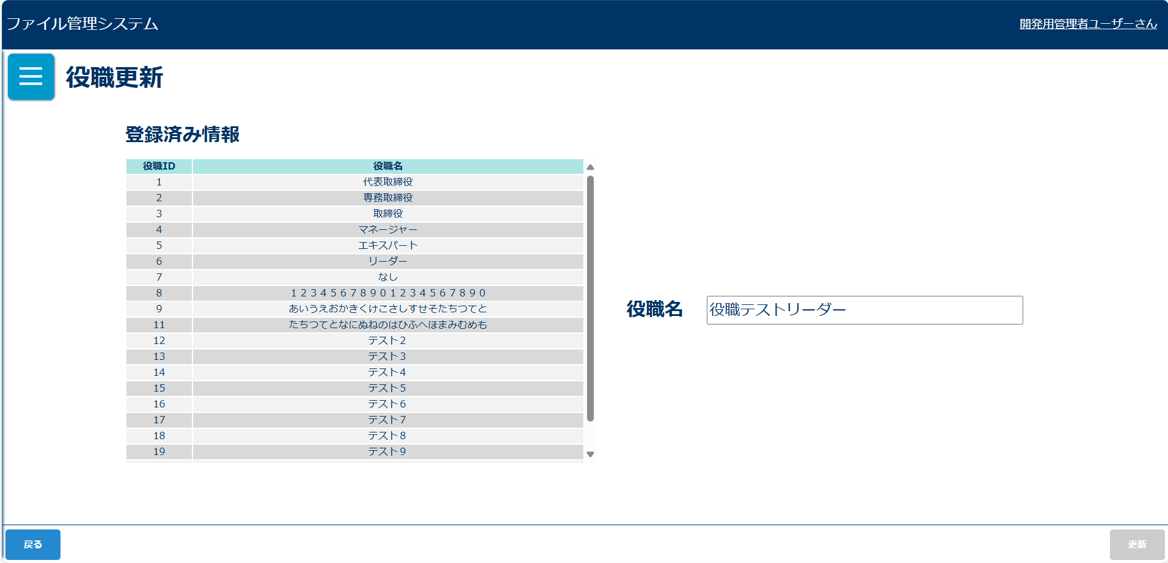
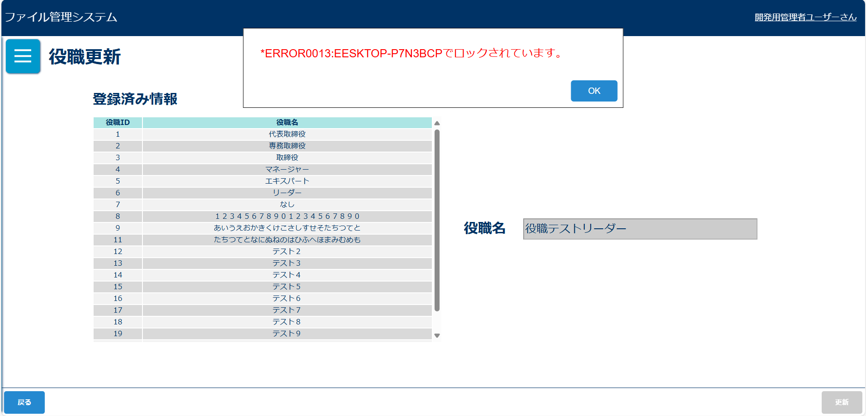
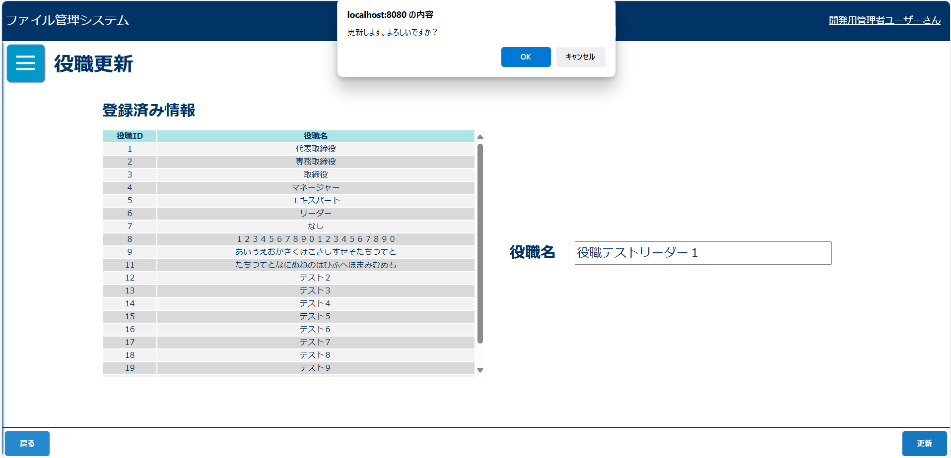

入力チェックエラーダイアログ |  |  |  |  | 入力チェックエラーダイアログ |  |  |  |  |  |  |  |  |  | 更新完了メッセージ
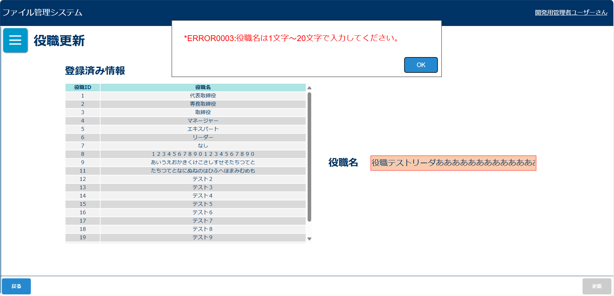



画面表示項目
No | 項目名 | データ |  |  |  | 有効 | 権限 |  | 部品 | 有桁 | 表桁 | データ型 | 文字種 | フォーマット |  | 備考
 |  | テーブル名 | フィールド名 |  |  |  | 管 | 一
1 | タイトル |  |  |  |  | × | 〇 |  |  |  |  |  |  |  |  | 「役職更新」と表示
初期表示 |  |  |  |  |  |  |  |  |  |  |  |  |  |  |  |  | ボタン | 文字列 | 全角
2 | 役職ID | m_post | post_id |  |  | × | 〇 |  |  |  |  |  |  |  |  |  | テキストボックス | 数値 | 半角
3 | 役職名 | m_post | post_name |  |  | × | 〇 |  | ラベル |  |  |  |  |  |  |  | ラジオボタン |  | 混在
4 | 役職名 |  |  |  |  | △ | 〇 |  | テキストボックス | 20 | 10 | 文字型 | 混在 |  |  | 初期表示では選択された所属名が入力されている 排他ロックがかけられている場合は非活性 | チェックボックス
5 | 戻る |  |  |  |  | 〇 | 〇 |  | ボタン |  |  |  |  |  |  |  | ラベル
6 | 更新 |  |  |  |  | 〇 | 〇 |  | ボタン |  |  |  |  |  |  |  | コンボボックス
「更新」ボタン押下後確認ダイアログ |  |  |  |  |  |  |  |  |  |  |  |  |  |  |  |  | リストボックス
7 | メッセージ |  |  |  |  | × | 〇 |  |  |  |  |  |  |  |  | 「更新します。よろしいですか？」と表示 | ラベルアンカー
8 | OK |  |  |  |  | 〇 | 〇 |  | ボタン |  |  |  |  |  |  |  | タブ
9 | キャンセル |  |  |  |  | 〇 | 〇 |  | ボタン
登録完了メッセージ
10 | 役職を更新しました。 |  |  |  |  | × | 〇

入力パラメータ
No | 項目名 | 物理名 |  | コントロール | 送信方法 |  |  | 備考

「更新」ボタン押下
1 | 役職ID | postId |  | hidden | POST
2 | 役職名 | postName |  |  | POST
3 | バージョン | version |  | hidden | POST
4 | 画面ID | screenId |  | hidden | POST
「戻る」ボタン押下
1 | なし

